Oppskrift
Pulled PorkPulled Pork
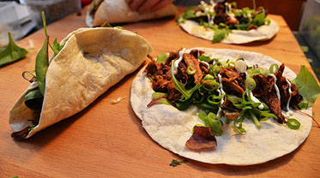

Kjøttet "rubbes" med Cajun King Hickory kryddermiks. Settes i ovn på rist med bakk under. Stekes på 275 grader i 20 minutter. Legg så kjøttet i langpanne, hell over chipotlesaus mikset med mandarinjuice. Ha på litt salt, dekk godt til med aluminiumsfolie. Stekes på 100 grader i 12 timer. Ta kjøttet så ut og riv det opp mens det ennå er varmt. Sil kraften og spar på denne!Kjøttet "rubbes" med Cajun King Hickory kryddermiks. Settes i ovn på rist med bakk under. Stekes på 275 grader i 20 minutter. Legg så kjøttet i langpanne, hell over chipotlesaus mikset med mandarinjuice. Ha på litt salt, dekk godt til med aluminiumsfolie. Stekes på 100 grader i 12 timer. Ta kjøttet så ut og riv det opp mens det ennå er varmt. Sil kraften og spar på denne!
Number of servingsNumber of servings | 1
EPDEPD | ProductProduct | Per servingPer serving |  | TotalTotal |  | QtyPerPackQtyPerPack | PackSizePackSize | PackUnitPackUnit | PackagingPackaging | ItemsItems
24293142429314 | TABASCO® Chipotle Sauce TABASCO® Chipotle Sauce | 0.025 | ll | 0 | ll | 2 | 1.89 | ll | 2x1.89l2x1.89l | 0
 | Cajun King Hickory kryddermiks Cajun King Hickory kryddermiks | 10 | gg | 0 | gg |  |  |  |  | 0
27132532713253 | Worcester Sauce *(Fisk,Gluten,Bygg gluten)Worcester Sauce *(Fisk,Gluten,Bygg gluten) | 0.1 | ll | 0 | ll | 2 | 4 | ll | 2x4l2x4l | 0
 | Svinenakke, benfri Svinenakke, benfri | 0.02 | kgkg | 0 | kgkg |  |  |  |  | 0
 | Mandarinjuice Mandarinjuice | 0.01 | ll | 0 | ll |  |  |  |  | 0
 | Salt Salt |  |  | 0 |  |  |  |  |  | 0

 | * Allergens* Allergens

